script
 | SHADOW OF THE WURST SCRIPT |  |  |  |  |  |  |  | Pour arriver dans
 |  |  |  |  |  |  |  |  | l'estomac d'un
 |  |  |  |  |  |  |  |  | révisionniste ou elle
 | La wurst sort du salon |  | après un court voyage | Elle se retrouve à courir | la wurst arrive en courant dans ce | Pour enfin arriver à la | Pour la faire rôtir … | Et la gober … | sera digérée pendant | Crédits | Greetz
<3 | de l'agriculture |  | Spatio-temporel | dans la ville, le nom de | fabuleux paysage | révision, où une main |  |  | plus de 1000ans
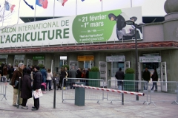
 |  |  |  | la demo apparaît |  | la saisie |  |  | (à la starwars!)

 |  | SENS DE LA LECTURE

